practice
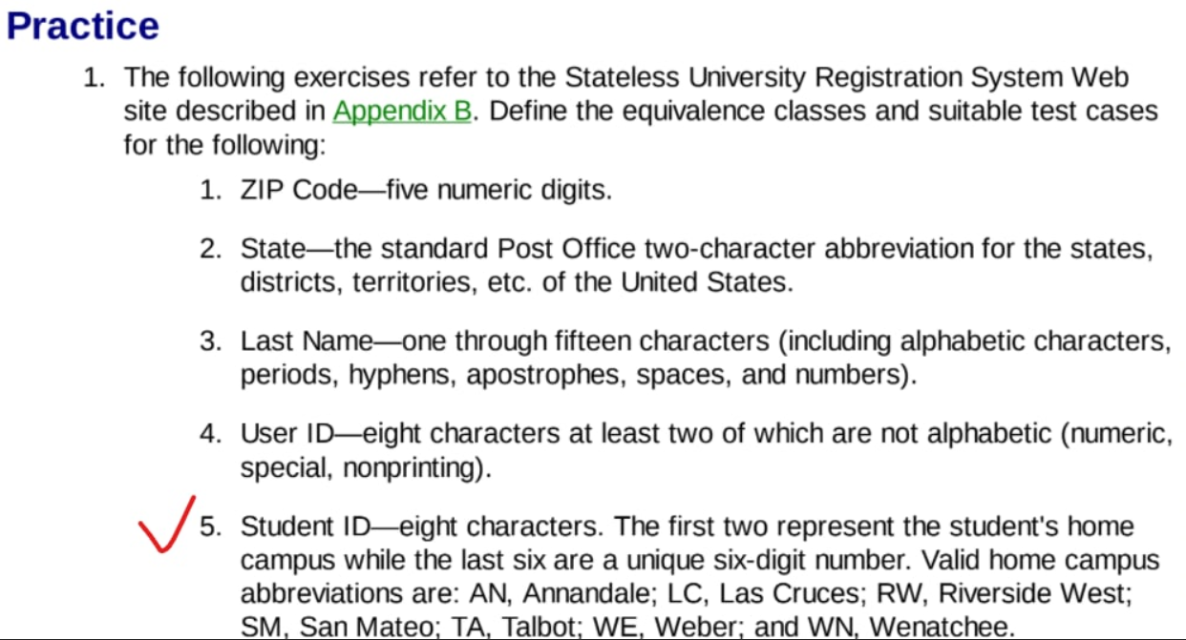

3
Last Name |  | Valid | Inavalid
 | Lenght | 15 characters | 0
 |  | от 1 до 15 (one trough fifteen)
 |  |  | 16+ characters
 | Include | 14 alphabetical character 1 period
 |  | period
 |  | hyphen
 |  | appostroph
 |  | space
 |  | number
 |  |  | another (period hyphen appostroph space number)

4
User ID |  | Valid | Inavalid
 | Lenght | 8 characters
 |  |  | 7 characters
 |  |  | 9 characters
 | Include | 5 alphabetical character + numeric, special, nonprinting
 |  | 7 alph + numeric
 |  | 7 alph + special
 |  | 7 alph + nonprinting
 |  |  | 8 alphabetical character
 |  |  | 7 alphabetical character + 1 not alph

Задание: Протестировать форму регистрации. Исходные данные: 1) В поля first name и last name можно вводить только русские/англ букв, минимум 0 символ, максимум 100 2) В поле nick name можно вводить англ буквы, числа,символы. минимум 3 символа. 3) Поля nick name обязательное для заполнения.

First name |  |  |  | Nickname
 | Valid | Invalid |  |  | Valid | Invalid
Input data | rus |  |  | Input data | en | rus
 | en |  |  |  | numbers | de
 | RUS + en |  |  |  | symbols
 |  | de |  |  | en + number
 |  | numbers |  |  | EN + symbol
 |  | symbols | - period, space, hyphen, apostroph, &, ^, $ |  | number + symb
Lenght | 0-100 |  |  | Lenght | more than 3 (including) | 1
 | empty |  |  |  |  | 2
 |  | 101 |  |  |  | empty
 |  |  |  |  |  | 1 en + 1 number

